Notice
Notice d'aide au remplissage du fichier de données de mesure |  |  | 

La plateforme Data des performances réelles du bâtiment | est destinée à recueillir et mettre à disposition du public les données de mesures, les résultats et les enseignements issus des opérations d'évaluation des performances réelles des bâtiments.

Comment créer une nouvelle opération dans la base de donnée ? 1 Identifiez-vous sur la plateforme (il est necessaire d'avoir un compte et se connecter) 2 Cliquez sur le bouton "NOUVELLE OPÉRATION", puis sur " + CRÉER UNE OPÉRATION" 3 Renseignez la fonction du bâtiment à partir de la liste déroulante, ainsi que le numéro de département où il est situé et cliquez sur "GÉNÉRER LE CODE" → La plateforme va alors automatiquement générer le nom de l'opération sous forme de code. 4 Utilisez ce code comme nom d'opération en entête des colonnes de données (procédure décrite plus loin) et renommer le fichier xlsx d'import (le fichier sur lequel nous sommes) avec ce code également (uniquement ce code. Exemple : Sa.dep49.0001.xlsx) 5 Lorsque le fichier de donnée est prêt, importez-le via l'explorateur (bouton "Parcourir") ou faites le glisser sur la zone d'import. 6 A réception du fichier, la plateforme créera automatiquement l'architecture de l'opération en fonction du contenu du fichier. Il faut soigner le travail de découpage (de zonage) du bâtiment en gardant bien en tête que ce découpage est relatif à la métrologie mise en place. Il sert à la compréhension de l'instrumentation pas à la description du bâtiment. Comment fonctionne ce fichier ? Ce classeur comporte 5 feuilles → La notice (cette feuille), la feuille "emplacement" , la feuille qui contient les données, la feuille de référence pour les listes déroulantes et la feuille "documentation" sur laquelle vous pourrez copier les schémas et plans qui pourraint être utiles à la compréhension de l'opération. Les étapes à suivre : → Remplir la feuille "Emplacement" pour structurer le découpage du bâtiment en fonction de la métrologie qui a été mise en place. → Importer les données de mesure dans la feuille "Données" depuis un fichier source (calc, excel, csv...) par simple copier/coller en respectant bien le format défini. Chaque colonne correspond à un point de mesure → Assigner les bon

Un point de mesure est défini par ses attributs (capteur, grandeur mesurée, unité). Plusieurs points de mesure peuvent être rattachés à un même capteur, c'est donc la grandeur mesurée et son unité qui sont prépondérantes. Exemple pour un capteur "compteur de calories" sur un départ de chauffage, il pourra y avoir un point de mesure qui exprime directement la "production" en kWh (c'est la grandeur mesurée et son unité) mais il peut y avoir aussi 3 autres points de mesure exprimés avec leur grandeur et leur unité (température chaud en °C pour la sonde de température placée sur le conduit chaud, température froid pour le retour ainsi que le débit en m3/h)

1ère étape → Remplissage de la feuille "Emplacement"

Les métadonnées d'un point de mesure relatives à son emplacement sont indispensables à la bonne compréhension de la métrologie qui a été mise en place. Ainsi, une mesure pourra être associée à une pièce en particulier, une zone ou un bâtiment dans son ensemble. Il faut structurer l'opération en la décomposant en bâtiments, en zones et pièces. C'est cette structuration qui sera utilisée par la base pour créer l'opération. En pratique, il est conseillé de mettre en parallèle les plans du bâtiment et les plans de l'instrumentation pour réaliser ce travail. |  |  |  | 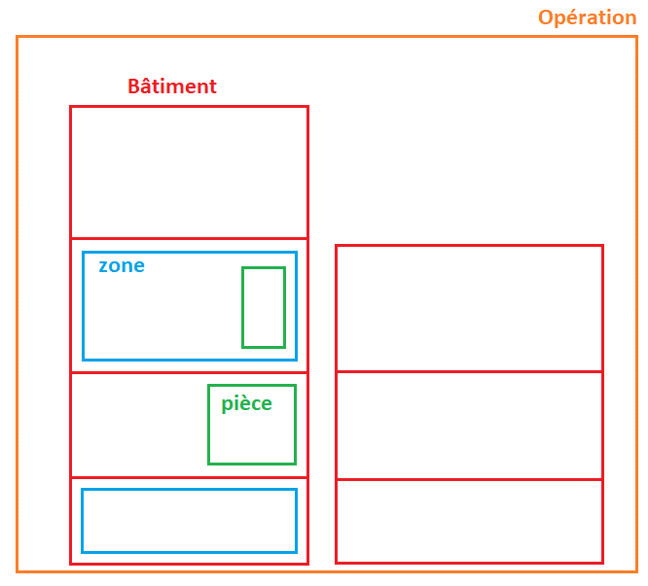
Le champ "Opération" cellule B3 | Renseignez ici le nom de l'opération. Il s'agit du code qui a été généré par la plateforme. Il sera repris automatiquement en entête de toutes les colonnes de l'onglet données.
Le champ "Bâtiment" cellules C4 → C... | Au sens de la base de donnée, le bâtiment est un ensemble de zones. En cas de besoin, on peut être amené à décomposer un immeuble en deux bâtiments (voir les exemples ci-dessous).
Le champ "Zone" cellules D4 → D... | La zone représente un sous ensemble du bâtiment. Cela peut être un étage, une aile, un usage (exemple bâtiment mixte habitation et commerce)
Le champ "pièce/local" cellules E4 → E... | Comme son nom l'indique, il est réservé à une pièce précise. (Elle peut être très grande, la salle de basket d'un complexe sportif par exemple)
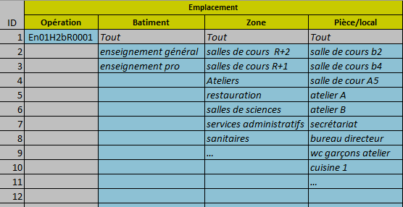 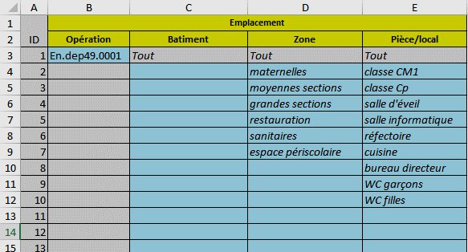

Dans l'exemple ci-dessus, une petite école, on considère qu'il n' y a qu'un bâtiment qui contient 6 zones dans lesquelles 9 pièces ont été instrumentées. Les cases "tout" font référence à toutes les pièces, toutes les zones ou tous les bâtiments d'une opération. Exemple, la consommation électrique de ventilation des sanitaires s'appliquera à "toutes" les pièces de la zone "sanitaires", tandis que la mesure de débit de ventilation dans les WC garçons sera rattachée à la pièce "WC garçons" de la zone "sanitaires" de "tout" le bâtiment. |  | Dans l'exemple ci-dessus, un gros lycée d'enseignement professionnel et général, il peut être nécessaire de distinguer les 2 enseignements pour pouvoir rattacher correctement les points de mesures à des pièces et des zones. Il peut y avoir des WC garçons dans les sanitaires de l'enseignement général et de l'enseignement professionnel avec des capteurs de mesure différents. Cette description, appuyée par les plans du bâtiment, pourra permettre de retrouver la localisation précise des capteurs dans la base.

Rappel : L'opération fait référence à une campagne d'instrumentation. Le but n'est pas de faire une description exhaustive des pièces et zones d'un bâtiment, mais de retranscrire l'architecture de la métrologie mise en place. Les illustrations ci-dessous montrent que pour un même bâtiment, l'opération peut être créée différemment en fonction de l'instrumentation mise en place.
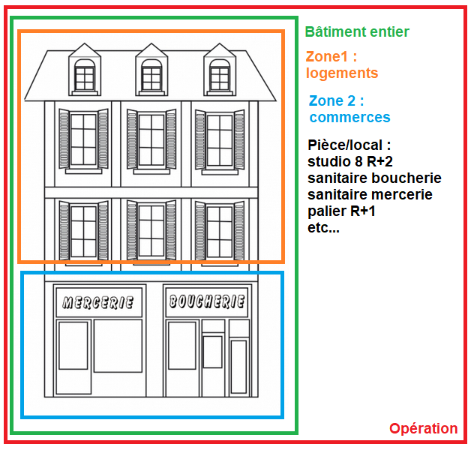 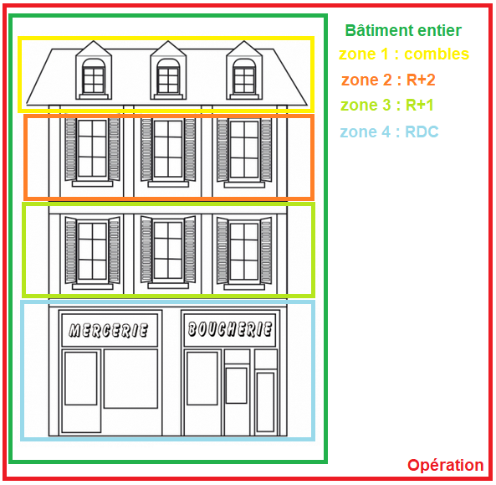 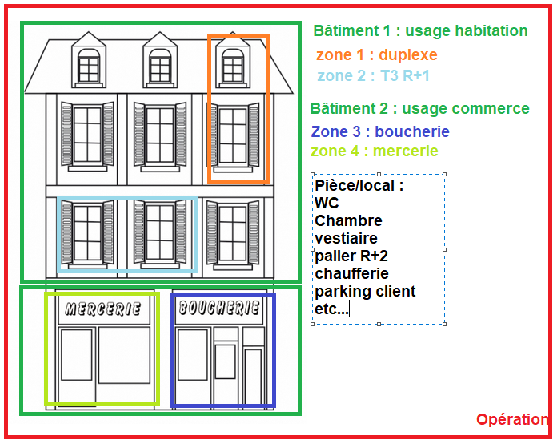

Lorsque le remplissage de la feuille "Emplacement" est terminé, le travail de structuration est fait. Les listes déroulantes de la feuille "données" sont directement alimentées et permettront de préciser l'emplacement de chacun des points de mesure qui seront saisis dans la feuille "données".

2ème étape → Insertion des données de mesure (onglet "Données")
Les données de mesure sont à insérer par copier/coller depuis les fichiers sources aux formats csv, calc, excel, txt…
Une colonne = 1 point de mesure. Celui-ci est défini par le type de donnée, la grandeur mesurée, le capteur et son unité qui seront à spécifier via les listes déroulantes (étape 3).
Le nom du point de mesure (ligne 23) doit être le plus significatif possible. Exemple : "conso élec VMC sanitaires"
NB : Plusieurs colonnes peuvent contenir le même type de donnée avec les mêmes attributs dès l'instant que les emplacements sont différents.

Le format d'horodatage est imposé. Il est le suivant : JJ/MM/AAAA HH:MM → 31/12/2025 00:00

Le pas de temps est "libre" (il est le plus généralement de 10mn ou 1 heure)
Une ligne = 1 donnée mesurée à chaque point du pas de temps. Exemple : 00:10, 00:20, 00:30 …

→ Attention aux fichiers sources bruts qui peuvent contenir des valeurs cumulées. L'idéal est de faire un décumul avant de coller les données. (à défaut il faudra utiliser "index" comme grandeur mesurée) → Attention aux unités et aux coefficients multiplicateurs dans les fichiers bruts. → En cas d'anomalie connue, ou de toute autre information complémentaire sur la donnée ou le capteur, il faudra renseigner le champ "commentaire" de la colonne concernée. → En cas de lacune (absence de donnée) sur une période, laisser les cases vides. → Le séparateur décimal est le point "." → Certaines données comme les relevés manuels de compteurs, sont ponctuelles. Il faudra sélectionner "index" dans la liste des grandeurs mesurées et il faudra respecter l'horodatage en laissant les lignes vides entre les différents relevés

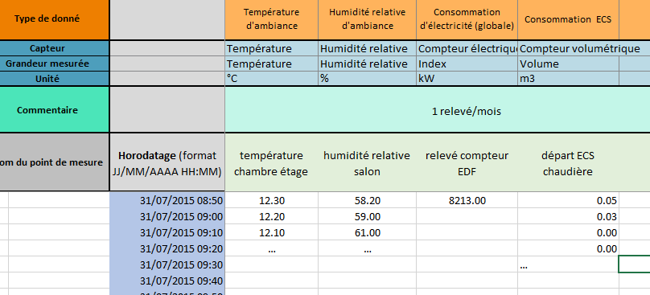

3ème étape → spécification des points de mesure (onglet "Données")

Opération | Le nom d'opération sera incrémenté automatiquement à chaque colonne qui contiendra de la donnée dès l'instant que le nom du point de mesure aura été renseigné.
Bâtiment Zone Pièce/local | Définition de l'espace où se trouve le point de mesure à partir des listes déroulantes pour chaque item. Les listes déroulantes contiennent les élements renseignés dans la feuille "emplacement" à l'étape 1
Paramètres | Le choix du paramètre permet de classer les points de mesure par thèmes (ECS, chauffage, météo...). Ainsi, une donnée de température pourra être affectée spécifiquement à une ambiance intérieure plutôt qu'à du chauffage ou des conditions météorologiques. Pour le remplir, Il suffit de mettre un "X" dans la case correspondant au paramètre choisi. → Attention : un seul paramètre par colonne Dans le cas où un point de mesure correspond à deux paramètres (Exemple un compteur de calorie pour l'ECS et le chauffage) il faut sélectionner le paramètre "Global". Il est à noter que le point de mesure sera certainement attaché au générateur de base ou d'appoint dans la sélection du "Capteur".
Type de donnée | Une liste déroulante permet de sélectionner le type de donnée qui correspond au point de mesure. En fin de liste, le champ "autre" est disponible si rien ne correspond. Dans ce cas là, il faut bien renseigner le commentaire.
Capteur Grandeur mesurée Unité | Une liste déroulante pour chacun de ces attributs permet de sélectionner celui qui correspond au point de mesure. En fin de chaque liste, le champ "autre" est disponible si rien ne correspond. Dans ce cas là, il faut bien renseigner le commentaire.
Commentaire | A remplir en cas d'anomalie connue, ou tout autre information complémentaire sur la donnée ou le capteur.
Modèle de remplissage ↓
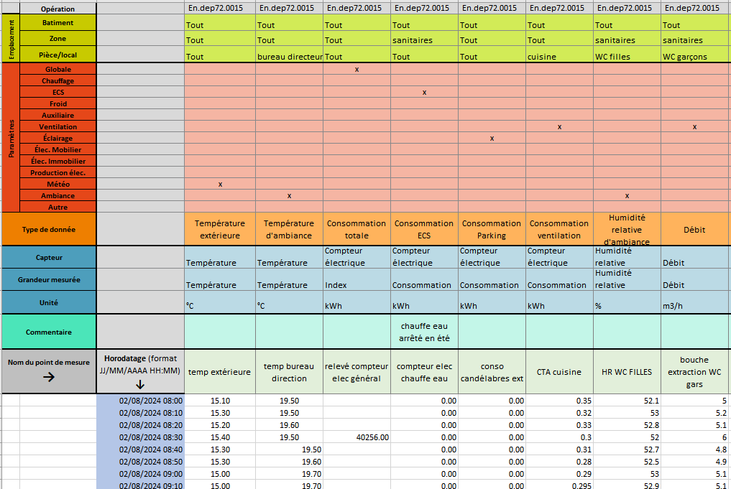

Vous avez terminé, Bravo ! Pensez-bien à renommer ce fichier avec le code opération généré par la plateforme avant de l'importer.

